轴
 |  |  |  |  |  |  |  | 轴
 |  |  |  |  |  |  |  |  |  | 这个模板带头像需要导入才能正常显示
 |  |  |  |  |  |  |  |  |  | 导入后可复制到任意文档


 | 角色要求 | 等级 |  | 等级 |  | 等级 |  | 等级 | 等级
 |  | 星级 |  | 星级 |  | 星级 |  | 星级 | 星级
 |  | Rank |  | Rank |  | Rank |  | Rank | Rank
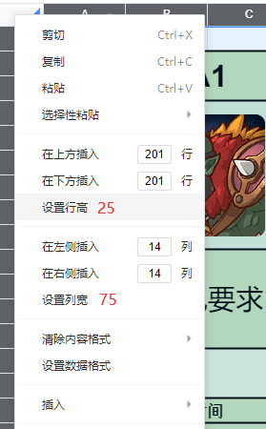
 |  | 专武 |  | 专武 |  | 专武 |  | 专武 | 专武

帧数 | 时间 | 角色 | 动作 |  | 伤害 |  | 备注

 | TIME UP! 暂停或F1切屏报伤害！ 别滑刀！ 千万别滑刀！

 |  | BOSS | BOSS UB

